Sheet1
請求書

株式会社ABC |  |  |  | 御中 |  |  |  |  | 請求番号: |  | 0001
〒1000000 |  |  |  |  |  |  |  |  | 発行日: |  | 2026-01-01
東京都港区三田1-1-1 |  |  |  |  |  |  |  |  | 適格番号: |  | T1234567890123

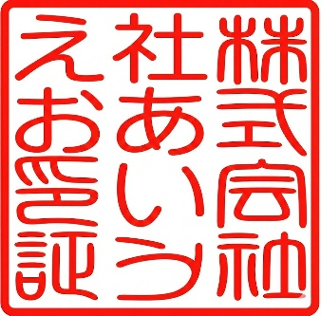
下記の通り、ご請求申し上げます。 |  |  |  |  |  |  | 株式会社あいうえお
ご請求金額（税込） |  |  |  |  |  |  | 〒1230000
¥870,000 |  |  |  |  |  |  | 東京千代田区有楽町 1-1-1
 |  |  |  |  |  |  | ☎ 03-1234-5678
 |  |  |  |  |  |  | 📩 ○○＠******

 | 商品名 |  |  |  |  | 製品コード |  | 数量 | 単価（税抜） |  | 税率 | 金額（税抜）
1 | ○○○○○ |  |  |  | ※ |  |  | 1000 | ¥500 |  | 8% | ¥500,000
2 | △△△△△ |  |  |  |  |  |  | 300 | ¥1,000 |  | 10% | ¥300,000
3
4
5
6
7
8
9
10
11
12
13
14
15
16
17
18
19
20
※は軽減税率対象です。 |  |  |  |  |  |  |  |  |  | 小計(税抜） |  | ¥800,000
税率区分 |  | 消費税 | 金額（税抜） |  |  |  |  |  |  | 消費税 |  | ¥70,000
10%対象 |  | ¥30,000 | ¥300,000 |  |  |  |  |  |  | 合計(税込） |  | ¥870,000
8%対象 |  | ¥40,000 | ¥500,000

